ゼネラルフロー
 | プロジェクト名 | UC基盤 統合ID取込 |  | 版数 | 1 | ページ | -
ゼネラルフロー | 業務名 | システム設計 |  | 作成日 | 2013-05-16 | 作成者 | KSC大西
 | 作業項目 | ゼネラルフロー |  | 更新日 | 2013-11-28 | 更新者 | KSC吉田
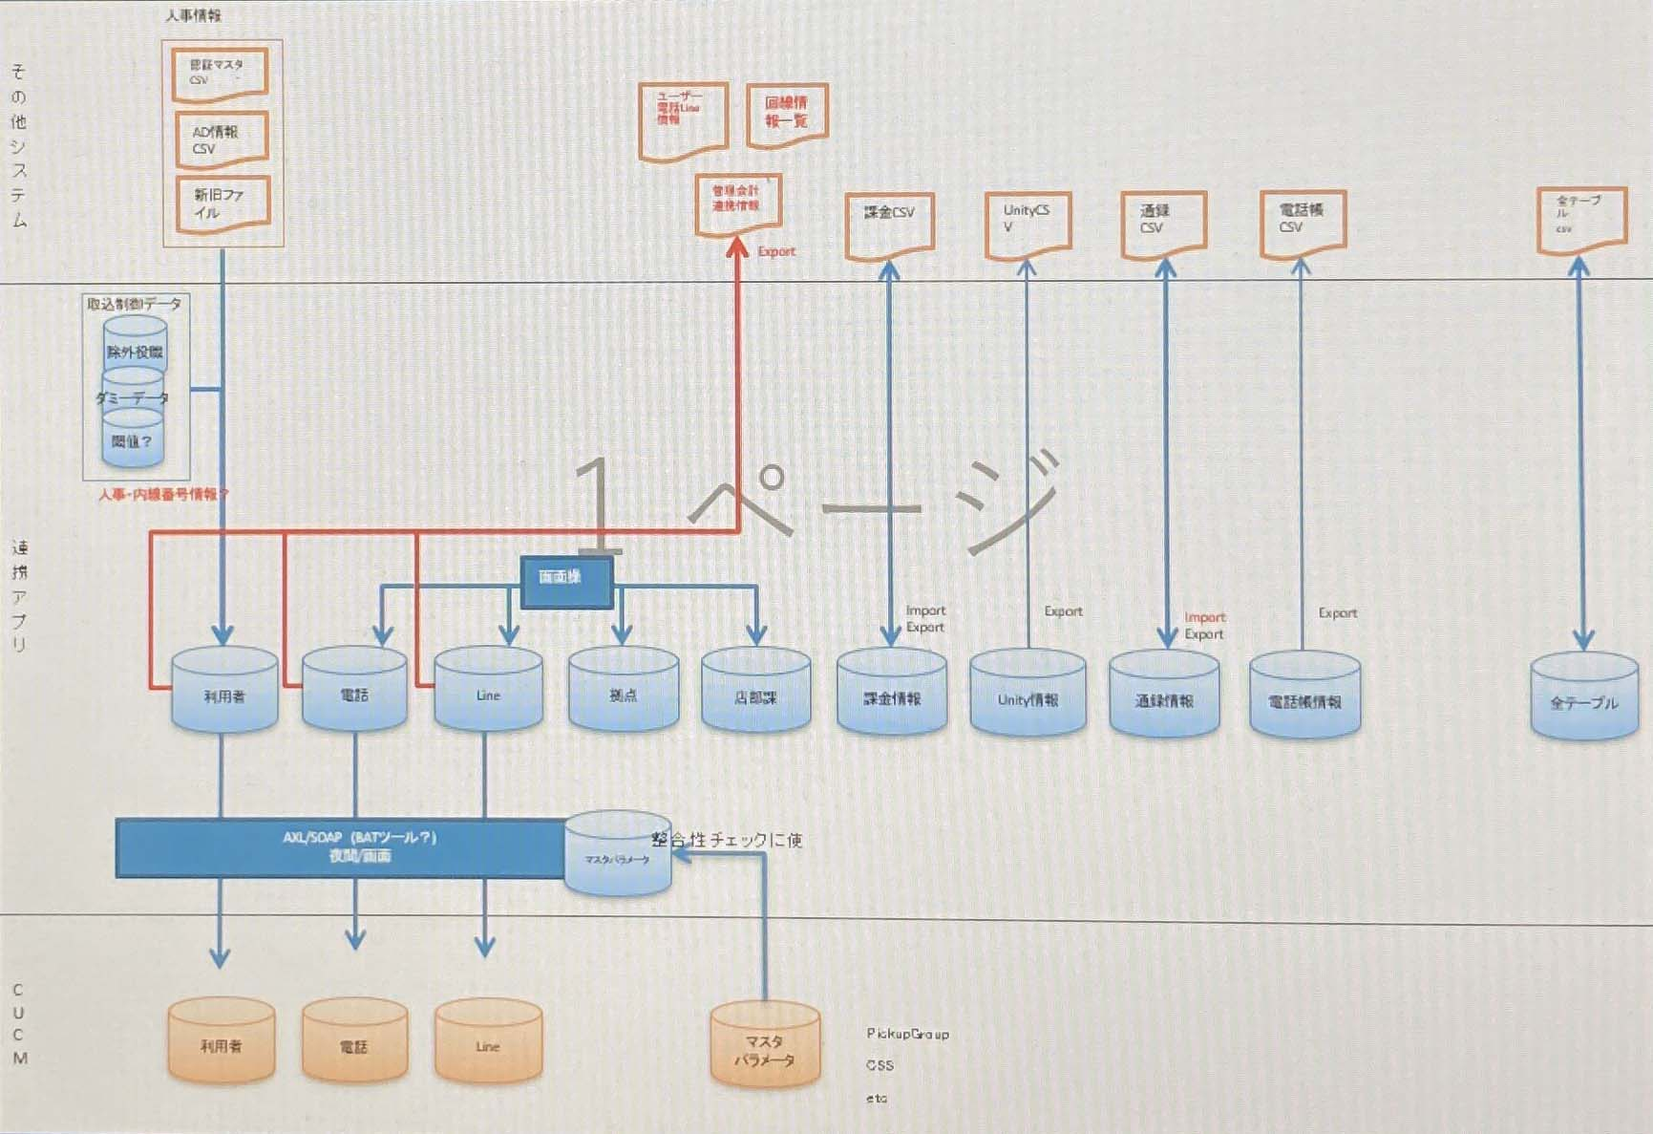

 |  |  | PickupGroup
 |  |  | CSS
 |  |  | etc

